Hoja1
 |  | MONOGRAFIA PLUVIOMETRO

DESIGNACION |  | COORDENADA NORTE |  | UTM HUSO-18 |  | COORDENADA ESTE |  | NOMBRE ESTACION
IMP |  | 5932312.34 m |  |  | 679184.41 m |  |  | Municipalidad de Penco

Ciudad y/o Comuna: | Penco |  | Mapa Referencial |  |  |  | Foto Ubicación
Establecida por: | Núcleo CT UCSC |  | 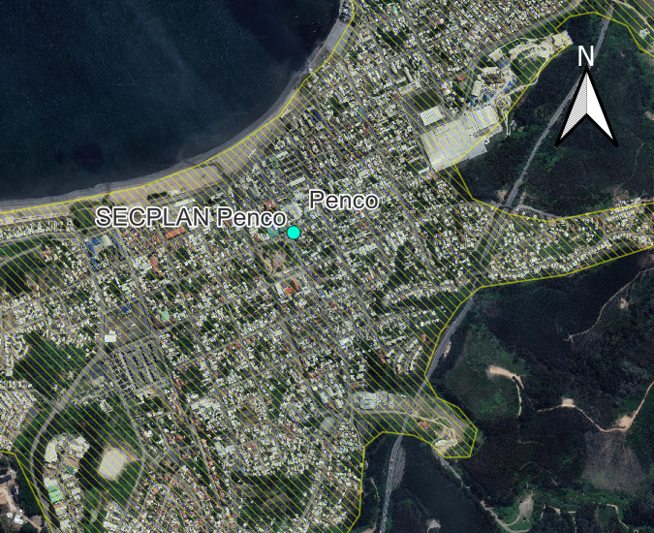 |  |  |  | 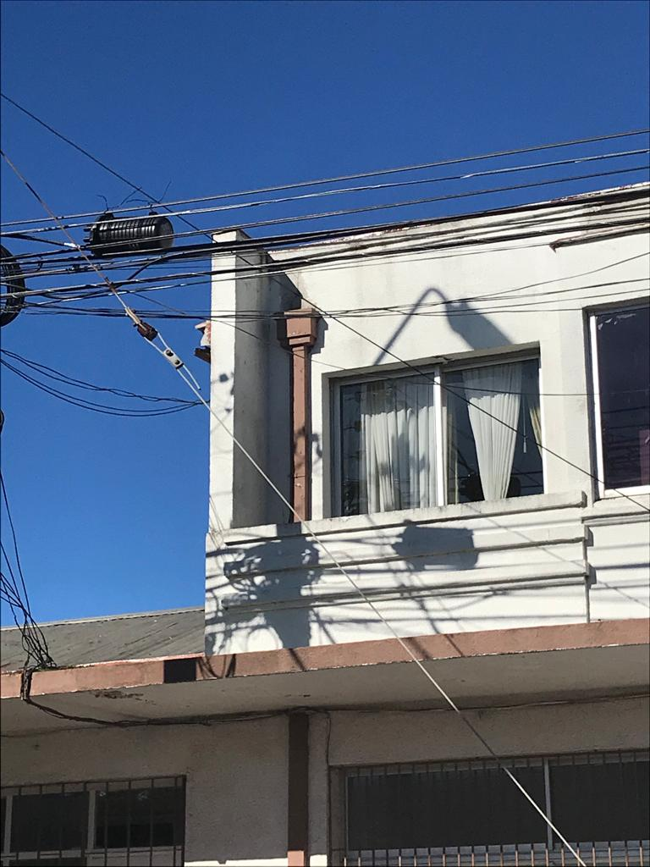
Año: | 2022
Operador: | Macarena Garcés
Fecha de Medición: | 2022-08-01
Otra designación: | IMP
Ultima Revisión: | 2023-04-01
Estado: | BUENO

DESCRIPCION
Localización : Secretearía de Planificación (SECPLAN) de Penco, Penco, Bio Bio.

Descripción : La instalación se encuentra empotrada al costado de una de las paredes del segundo piso del departamento. Al pluviómetro, lo sostiene un perfil tubular redondo de acero galvanizado.
Propietario y Permiso : Núcleo Científico y Tecnológico UCSC. Ilustre Municipalidad de Penco.

Itinerario : Las oficinas de la Secretaría de Planificación, de la Comuna de Penco, están ubicadas en las cercanías de la Municipalidad de aquella Comuna. Para acceder a ella, se puede hacer a través de las líneas de microbuses Ruta las Playas 30B, Ruta las Playas 30C, Ruta las Playas 30E. Estas líneas de microbuses se detienen en la Plaza de Armas de la Comuna.

